cs2
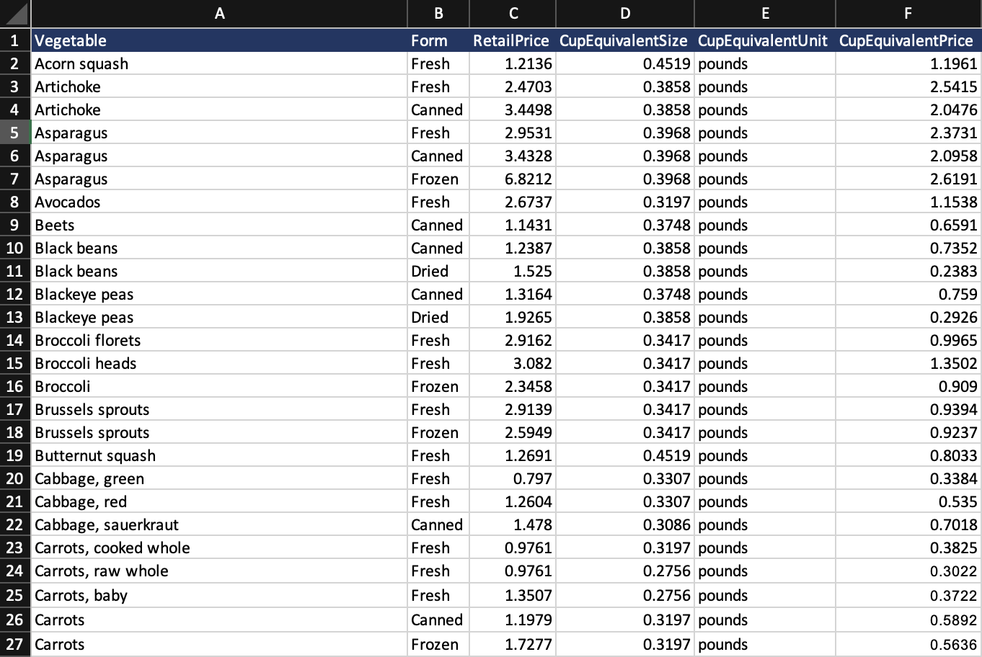
Excel

Panggil data yang sudah available dan import dalam excel dengan Power Query

cs3
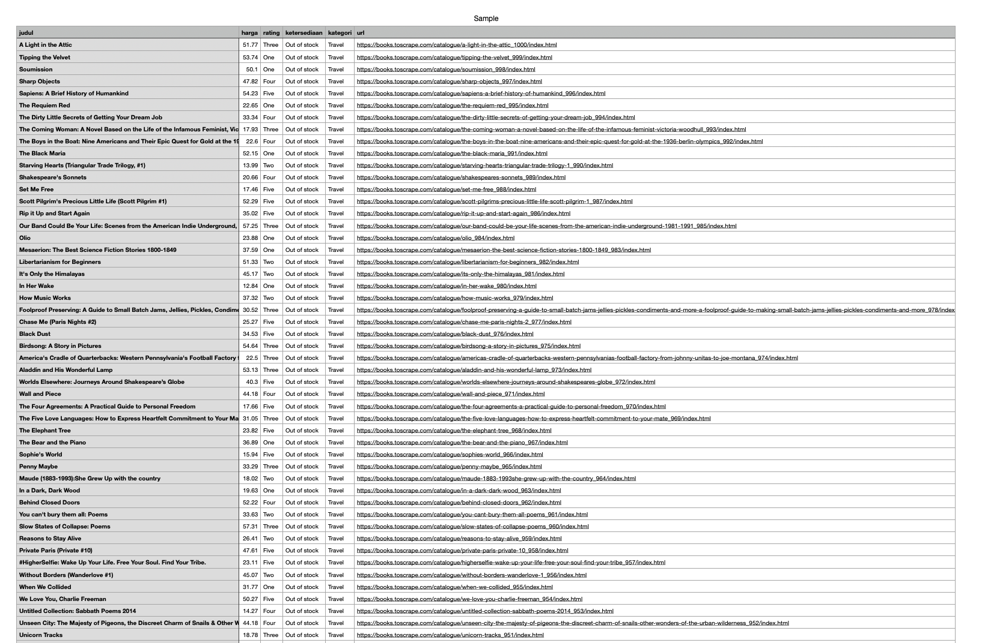
CSV

Panggil data yang sudah available dan import dalam excel dengan Power Query

